X01
功能目的
axmt310估价作业更改
功能说明

版本

注意事项

修改Table清单

修改程序清单

程序逻辑
单头优先使用oqaud01-oqaud15自定义栏位，类型不符后台修改表结构类型；自定义栏位不够请自行添加表栏位（3个）
单身优先使用oqbud01-oqbud15自定义栏位
具体逻辑见截图

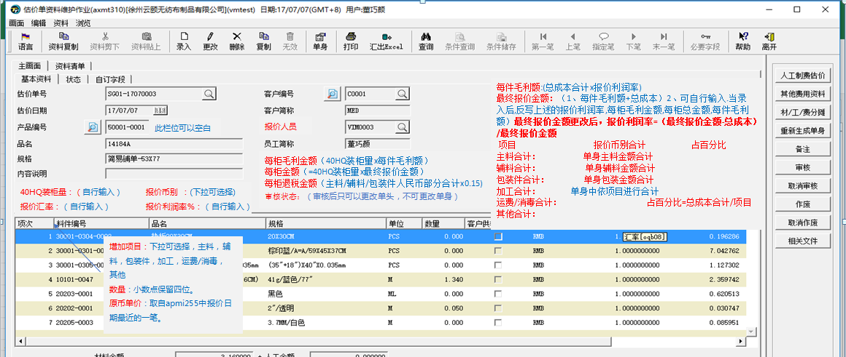

 |  |  |  | 1、单身输入完之后根据
40HQ装箱量 | num 15,3 | 增加项目 | var 4
报价汇率 | num 20,10 | 数量 | num 15,3
报价币别 | var 4 | 原币单价 | num 20,6
报价利润率 | num 15,3
每柜毛利金额 | num 20,6
每柜金额 | num 20,6
每柜退税金额 | num 20,6
每件毛利额 | num 20,6
最终报价金额 | num 20,6
主料合计 | num 20,6
辅助合计 | num 20,6
包装合计 | num 20,6
加工合计 | num 20,6
运费/消毒合计 | num 20,6
其他合计 | num 20,6

X02
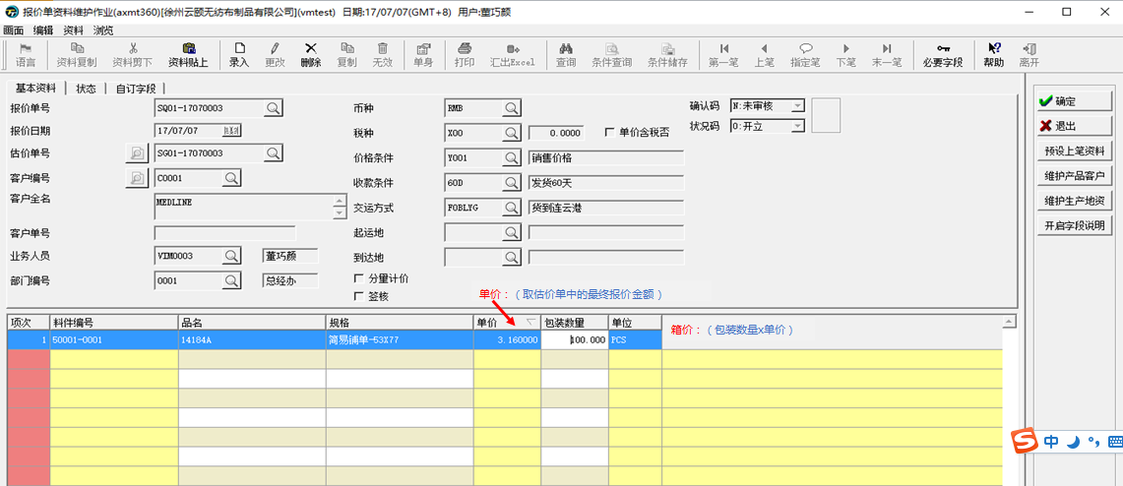
功能目的
axmt360报价单更改
功能说明

版本

注意事项

修改Table清单

修改程序清单

程序逻辑
单价：取axmt310中对应日期最大的单价
其余见图片

X03
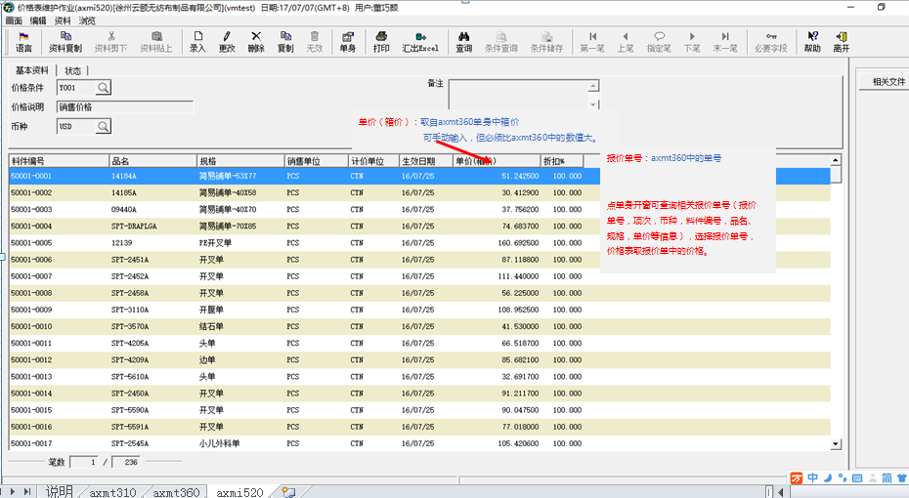
功能目的
axmt520修改
功能说明

版本

注意事项

修改Table清单

修改程序清单

程序逻辑
单价：自动带出axmt360日期最近的生效单价，用户可手工修改，但是不可修改小于axmt360单价的值。
其余见图片

X04
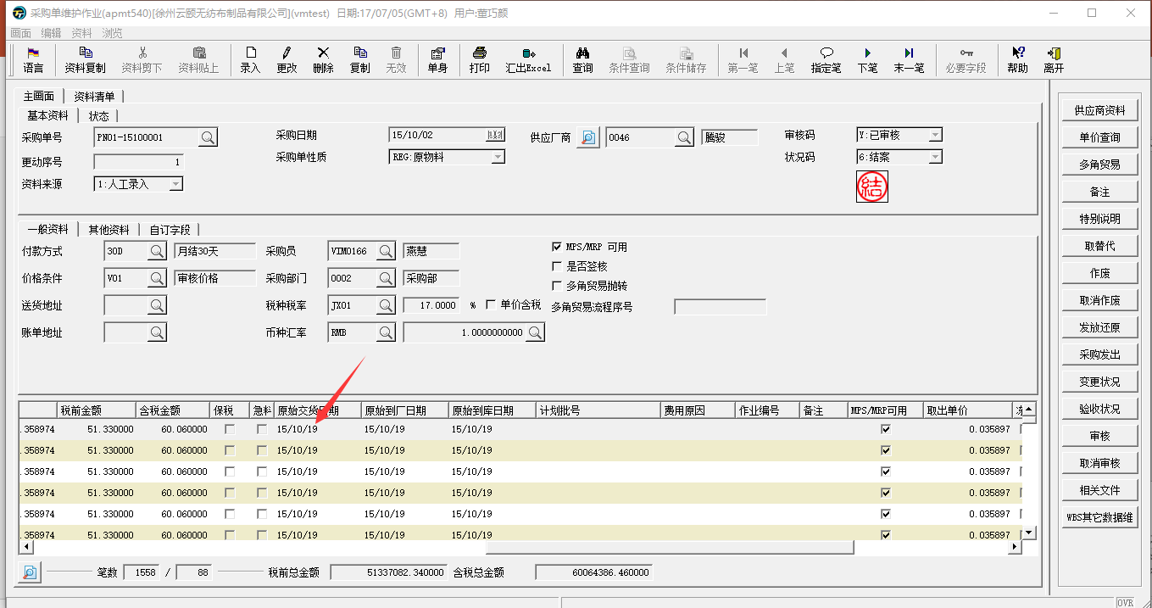
功能目的
apmt540增加交货日期按钮
功能说明

版本

注意事项

修改Table清单

修改程序清单

程序逻辑
在apmt540旁边增加“交货日期”按钮，未结案的有效采购单点击交货日期按钮后，允许用户更改单身原始交货日期，点击确认后根据用户录入日期更改原始交货日期、原始到厂日期、原始到库日期。

